ハンカチ刺繍専用注文用紙
★ご入力後の流れ
ファイルを保存し、Excel形式のままメールに添付して原稿データと一緒に販売店へ送付願います。
詳しい送付方法は上記リンクページをご参照ください。
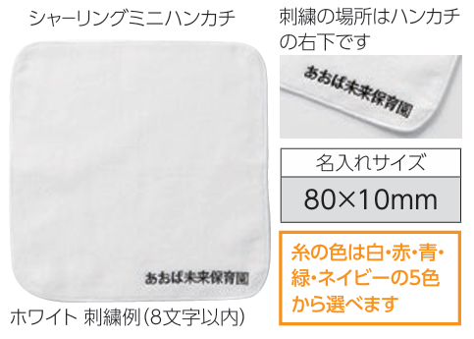
《ハンカチ刺繍 専用注文用紙》 |  |  |  |  |  | 株式会社 アーテック | https://www.artec-kk.co.jp/dl/name_order/senddata.pdf
 |  |  | ※着色セル内はご入力必須です。 ※選択項目は右側にある〇をご使用ください。 ※<販売店様ご記入欄>は販売店様がご記入ください。 |  |  | ご注文日

品番 | 商品名 |  |  |  |  | 数量
刺繍色指定 | 白 ・ 赤 ・ 青 ・ 緑 ・ ネイビー |  |  |  | フォント | 楷書 ・ 太ゴシック

◀リピート注文について▶
・
以前に同じ商品で印刷加工を注文したことがあり、
全く同じデザインで再度作成をご希望される場合
・
前回注文したデザインの一部を変更して再度作成する場合
例）●●年度、●/●卒業の日付部分のみ変更など
★以前ご注文履歴があっても、全く新しいデザインで作成する場合は、
でご注文ください。
前回と同一デザイン
一部変更
新規
ユーザー名 (学校名等) |  |  |  | 印刷内容 | 新規 / リピート（前回と同一デザイン ・ 一部変更）
刺繍内容 （８文字まで）

ご使用日 |  |  | 備考
<販売店様ご記入欄>
御社ID |  | 御社名 |  |  |  | ご担当者
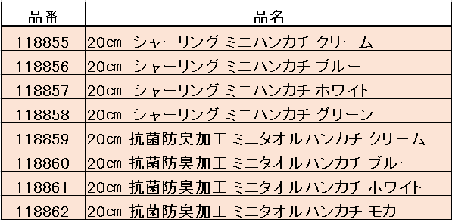
<20250701改定書式>

